Hoja1
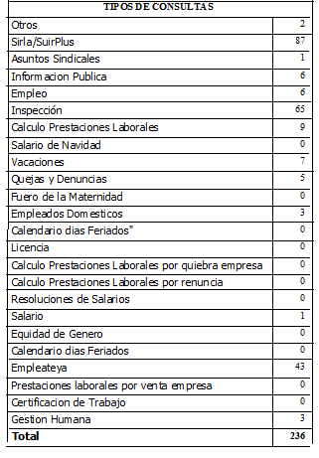
REPUBLICA DOMINICANA
MINISTERIO DE TRABAJO
“Año de la Atención Integral a la Primera Infancia”

OFICINA DE ACCESO A LA INFORMACION PUBLICA
(OAI)

Estadísticas Marzo 2015

TOTAL DE CASOS ATENDIDOS
F | 148
M | 88
TOTAL | 236

DETALLE DE CASOS ATENDIDOS
Otros | 2
Sirla/SuirPlus | 0
Asuntos Sindicales | 1
Informacion Publica | 6
Empleo | 0
Inspección | 65
Calculo Prestaciones Laborales | 0
Salario de Navidad | 0
Vacaciones | 0
Quejas y Denuncias | 5
Fuero de la Maternidad | 0
Empleados Domesticos | 0
Calendario dias Feriados" | 0
Licencia | 0
Calculo Prestaciones Laborales por quiebra empresa | 0
Calculo Prestaciones Laborales por renuncia | 0
Resoluciones de Salarios | 0
Salario | 1
Equidad de Genero | 0
Calendario dias Feriados | 0
Empleateya | 0
Prestaciones laborales por venta empresa | 0
Certificacion de Trabajo | 0
Gestion Humana | 3
Higiene y Seguridad | 1
 | 84

